상품제안서
탑크린 홈세트 3종 (위생백,위생장갑,지퍼백) | 상품코드: S12759

 |  |  |  |  |  |  | 02-713-8555 | www.synergygift.co.kr
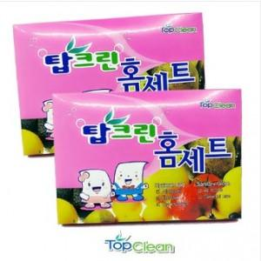

【상세/제작정보】 | <p><span style="font-size: 14pt;">※ 기본구성 :&nbsp;</span><span style="font-size: 14pt;">위생백50매입, 위생장갑 20매입, 지퍼백 5매입</span></p><p><span style="font-size: 14pt;">&nbsp;</span></p><p><span style="font-size: 14pt;">※ 구성품 수량 변경가능하명 단가 조정됩니다.</span></p>

【인쇄/포장옵션】 | 스티커 / 포장불가능

【공급단가】 | 수량 | 300~ | 500~ | 1,000~ | 2,000~ | 5,000~
*VAT별도 | 단가 | 1,240원 | 1,160원 | 1,130원 | 1,070원 | 1,030원

【상품 URL】 | https://www.synergygift.co.kr:443/src/goods_detail.php?gdno=4003

